2.1.Bruta
CARACTERIZACIÓN DEL AGUA BRUTA

Completar las celdas con fondo amarillo
La caracterización de la calidad del agua abarcará lo siguiente:
– los parámetros establecidos en la tabla I-1 del anexo I.1 del Reglamento de reutilización del agua.
– los parámetros objeto de seguimiento en el efluente de la estación depuradora de aguas residuales urbanas, tratadas de conformidad con la Directiva 91/271/CEE
– los parámetros incluidos en la autorización de vertido vigente, por considerarse parámetros característicos del agua residual.
– los parámetros ambientales determinados como agentes peligrosos en el PGRAR.

Referencia EDAR |  |  | Parámetros tabla I-1 del anexo I.1 del Reglamento de reutilización del agua. |  |  |  |  |  | Parámetros Directiva 91/271/CEE |  |  |  | Otros parámetros (autorización de vertido y agentes peligrosos determinados en el PGRAR) (Seleccionar del desplegable celdas amarillo oscuro)
Promedio | 2024
Fecha (introducir mensuales o valores puntuales de muestreo) | AÑO | OBSERVACIONES (Si dato anómalo, explicar motivos y medidas que se adoptaron) | Escherichia coli | Turbidez in situ | Sólidos en suspensión | Nematodos intestinales | Bacteriofagos | Legionella | DBO5 | DQO | Nitrógeno total | Fósforo total
 |  |  | UFC/100 mL | UNT | mg/L | huevo/10 L | UFP/100 mL | UFC/L | mg O2/L | mg O2/L | mg N/L | mg P/L
Jan-24 | 2024
Feb-24 | 2024
Mar-24 | 2024
Apr-24 | 2024
May-24 | 2024
Jun-24 | 2024
Jul-24 | 2024
Aug-24 | 2024
Sep-24 | 2024
Oct-24 | 2024
Nov-24 | 2024
Dec-24 | 2024

2.1.Secundario
CARACTERIZACIÓN A LA SALIDA DEL SECUNDARIO

Completar las celdas con fondo amarillo
La caracterización de la calidad del agua abarcará lo siguiente:
– los parámetros establecidos en la tabla I-1 del anexo I.1 del Reglamento de reutilización del agua.
– los parámetros objeto de seguimiento en el efluente de la estación depuradora de aguas residuales urbanas, tratadas de conformidad con la Directiva 91/271/CEE
– los parámetros incluidos en la autorización de vertido vigente, por considerarse parámetros característicos del agua residual.
– los parámetros ambientales determinados como agentes peligrosos en el PGRAR.

Referencia EDAR |  |  | Parámetros tabla I-1 del anexo I.1 del Reglamento de reutilización del agua. |  |  |  |  |  | Parámetros Directiva 91/271/CEE |  |  |  | Otros parámetros (autorización de vertido y agentes peligrosos determinados en el PGRAR) (Seleccionar del desplegable celdas amarillo oscuro)
Promedio | 2024
Fecha (introducir mensuales o valores puntuales de muestreo) | AÑO | OBSERVACIONES (Si dato anómalo, explicar motivos y medidas que se adoptaron) | Escherichia coli | Turbidez in situ | Sólidos en suspensión | Nematodos intestinales | Bacteriofagos | Legionella | DBO5 | DQO | Nitrógeno total | Fósforo total
 |  |  | UFC/100 mL | UNT | mg/L | huevo/10 L | UFP/100 mL | UFC/L | mg O2/L | mg O2/L | mg N/L | mg P/L | - | - | - | - | - | - | - | -
Jan-24 | 2024
Feb-24 | 2024
Mar-24 | 2024
Apr-24 | 2024
May-24 | 2024
Jun-24 | 2024
Jul-24 | 2024
Aug-24 | 2024
Sep-24 | 2024
Oct-24 | 2024
Nov-24 | 2024
Dec-24 | 2024

2.1.Depurada
CARACTERIZACIÓN AGUA DEPURADA

Completar las celdas con fondo amarillo
La caracterización de la calidad del agua abarcará lo siguiente:
– los parámetros establecidos en la tabla I-1 del anexo I.1 del Reglamento de reutilización del agua.
– los parámetros objeto de seguimiento en el efluente de la estación depuradora de aguas residuales urbanas, tratadas de conformidad con la Directiva 91/271/CEE
– los parámetros incluidos en la autorización de vertido vigente, por considerarse parámetros característicos del agua residual.
– los parámetros ambientales determinados como agentes peligrosos en el PGRAR.

Referencia EDAR |  |  | Parámetros tabla I-1 del anexo I.1 del Reglamento de reutilización del agua. |  |  |  |  |  | Parámetros Directiva 91/271/CEE |  |  |  | Otros parámetros (autorización de vertido y agentes peligrosos determinados en el PGRAR) (Seleccionar del desplegable celdas amarillo oscuro)
Promedio | 2024
Fecha (introducir mensuales o valores puntuales de muestreo) | AÑO | OBSERVACIONES (Si dato anómalo, explicar motivos y medidas que se adoptaron) | Escherichia coli | Turbidez in situ | Sólidos en suspensión | Nematodos intestinales | Bacteriofagos | Legionella | DBO5 | DQO | Nitrógeno total | Fósforo total
 |  |  | UFC/100 mL | UNT | mg/L | huevo/10 L | UFP/100 mL | UFC/L | mg O2/L | mg O2/L | mg N/L | mg P/L | - | - | - | - | - | - | - | -
Jan-24 | 2024
Feb-24 | 2024
Mar-24 | 2024
Apr-24 | 2024
May-24 | 2024
Jun-24 | 2024
Jul-24 | 2024
Aug-24 | 2024
Sep-24 | 2024
Oct-24 | 2024
Nov-24 | 2024
Dec-24 | 2024

2.1.Regenerada
CARACTERIZACIÓN AGUA REGENERADA

Completar las celdas con fondo amarillo
La caracterización de la calidad del agua abarcará lo siguiente:
– los parámetros establecidos en la tabla I-1 del anexo I.1 del Reglamento de reutilización del agua.
– los parámetros objeto de seguimiento en el efluente de la estación depuradora de aguas residuales urbanas, tratadas de conformidad con la Directiva 91/271/CEE
– los parámetros incluidos en la autorización de vertido vigente, por considerarse parámetros característicos del agua residual.
– los parámetros ambientales determinados como agentes peligrosos en el PGRAR.

Referencia ERA |  |  | Parámetros tabla I-1 del anexo I.1 del Reglamento de reutilización del agua. |  |  |  |  |  | Parámetros Directiva 91/271/CEE |  |  |  | Otros parámetros (autorización de vertido y agentes peligrosos determinados en el PGRAR) (Seleccionar del desplegable celdas amarillo oscuro)
Promedio | 2024
Fecha (introducir mensuales o valores puntuales de muestreo) | AÑO | OBSERVACIONES (Si dato anómalo, explicar motivos y medidas que se adoptaron) | Escherichia coli | Turbidez in situ | Sólidos en suspensión | Nematodos intestinales | Bacteriofagos | Legionella | DBO5 | DQO | Nitrógeno total | Fósforo total
 |  |  | UFC/100 mL | UNT | mg/L | huevo/10 L | UFP/100 mL | UFC/L | mg O2/L | mg O2/L | mg N/L | mg P/L | - | - | - | - | - | - | - | -
Jan-24 | 2024
Feb-24 | 2024
Mar-24 | 2024
Apr-24 | 2024
May-24 | 2024
Jun-24 | 2024
Jul-24 | 2024
Aug-24 | 2024
Sep-24 | 2024
Oct-24 | 2024
Nov-24 | 2024
Dec-24 | 2024

2.3.PI
NOTA: Sustituir los datos de las celdas amarillas por los datos reales del caso a tratar. Completar con tantos puntos de cada tipo como tenga el sistema.
PEAD.- Solo en caso de que la depuración y la regeneración se realicen en instalaciones diferentes o tengan distinto responsable
PCAR.- Se trata del punto donde el agua regenerada debe cumplir los requisitos de calidad y las frecuencias de muestreo establecidas en el anexo I (cuadros 2 y 3)
PEAR.- Puntos en los que una parte responsable entrega el agua a otra
PC ad.- Se trata de otros puntos en los que se realizan controles
(POI) PUNTOS DE INTERÉS
Referencia EDAR
Referencia ERA
 |  |  | Coordenadas UTM-ETRS89 (h30) |  | Responsable (Para poder seleccionar del desplegable, será necesario rellenar primero el nombre de la organización en la hoja 4.1.ResponsablesContact) |  | Observaciones
Denominación | Descripción | Descripción de su ubicación (ej. última arqueta dentro de la ERA; arqueta a la salida de la ERA…) | X | Y | En el punto | Aguas abajo del punto | Campo opcional
PEAD-01
PCAR-01
PEAR-01
PI-01

 |  |  | 0

2.5.Uso_Previsto_Clase
Completar las celdas con fondo amarillo
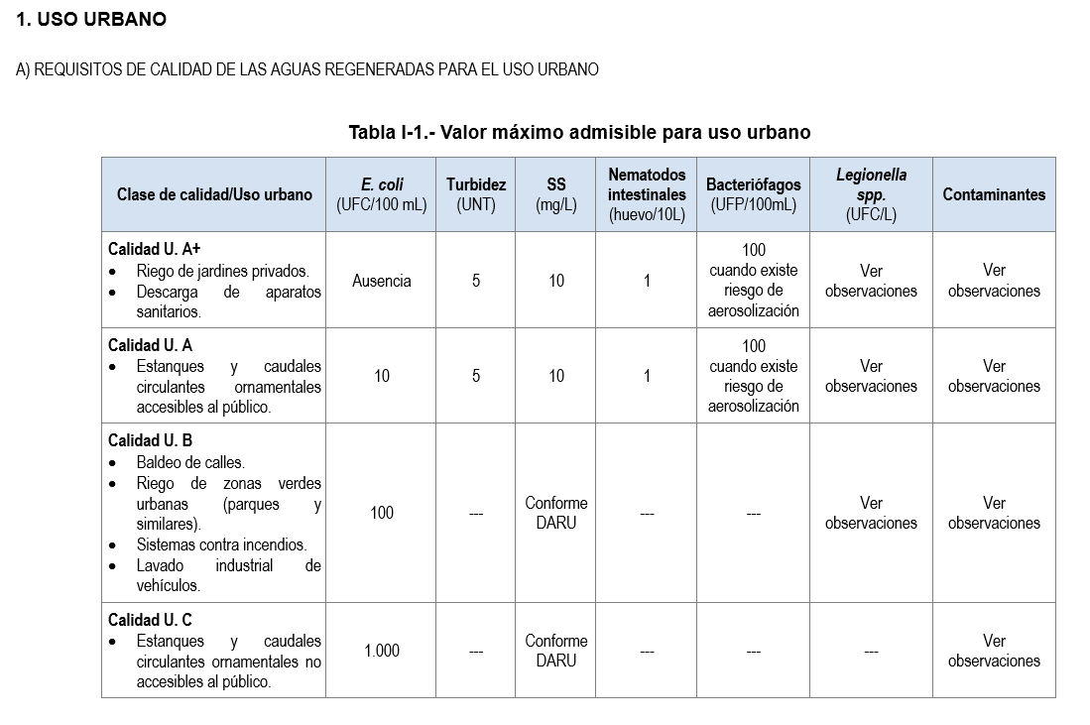
USO PREVISTO. CLASE REQUERIDA
Referencia ERAR
ZONA DE USO | SUPERFICIE | CLASE REQUERIDA SEGÚN USO | OBSERVACIONES
Denominación, acorde a las zonas identificadas en la cartografía | Hectáreas | Consultar Reglamento de reutilización del agua. Anexo I, parte A | Campo opcional. Puede describir también el procedimiento de plantación y cosecha, periodos, etc.

3.1.ResponsablesRol
NOTA: Sustituir los datos de las celdas amarillas por los datos reales del caso a tratar.
Para cada organización, rellenar tantas filas como roles tenga.
PARTES RESPONSABLES

Nombre de la organización | Rol |  | Responsabilidad | Título habilitante requerido | Descripción de parte del sistema | Parte del sistema
Debe haber rellenado la hoja 3.1.ResponsablesContact para poder acceder al desplegable. | Seleccionar del desplegable | Organización - Rol | Describir las responsabilidades que ejerce. | Autorización requerida, concesión requerida con ref del expediente. | Detalle de la zona o elemento sobre el que ejerce su responsabilidad. Ej.Balsa Nombre X, todas las balsas, zona de riego 1 y 2, etc. | Seleccionar del desplegable
 |  | -
 |  | -
 |  | -
 |  | -
 |  | -
 |  | -
 |  | -
 |  | -
 |  | -

3.1.ResponsablesContact
NOTA: Sustituir los datos de las celdas amarillas por los datos del caso real.
PARTES RESPONSABLES

DATOS DE CONTACTO
Nombre de la organización | Descripción | Teléfono | Ciudad | Código postal | Correo electrónico | Enlace a la web | OBSERVACIONES
Nombre de la autoridad competente, gestor de la estación regeneradora, etc. | Descripción adicional (opcional) | Número de teléfono con el código del país (+34). | Nombre de la ciudad donde se encuentra la organización | Código postal único | correo-e | web | Campo opcional

4.3.Barreras
DEFINICIONES SEGÚN REGLAMENTO DE REUTILIZACIÓN DEL AGUA
<<barrera>>: cualquier medio que reduzca o evite un riesgo de infección humana impidiendo el contacto de aguas regeneradas con el producto ingerido y/o con las personas directamente expuestas; o bien, cualquier otro medio que reduzca la concentración de microorganismos en las aguas regeneradas y/o impida que sobrevivan en el producto ingerido;
BARRERAS
nota: cuando la clase requerida sea U.A+ ó U.A no se pueden aplicar barreras para conseguir dichas calidades.
BARRERAS ACREDITADAS PARA REDUCCIÓN DE PATÓGENOS En caso de que la clase generada sea de peor calidad (en cuanto a patógenos) que la clase requerida por una determinada zona regable, deben definirse las barreras para obtener una "clase mejorada" y poder proceder a un riego seguro.
Barrera nº | CLASE GENERADA | CALIDAD CUMPLIDA POR EL PARÁMETRO E.COLI | CALIDAD CUMPLIDA POR EL PARÁMETRO LEGIONELLA | CALIDAD CUMPLIDA POR BACTERIÓFAGOS (cuando existe riesgo de aerosolización) | CALIDAD CUMPLIDA POR EL PARÁMETRO NEMATODOS | ZONA DE USO | CLASE REQUERIDA | NÚMERO DE BARRERAS NECESARIAS | BARRERA SELECCIONADA (ACREDITADA) | BARRERA SELECCIONADA (No acreditada) | DETALLES | REDUCCIÓN LOGARÍTMICA DEL PATÓGENO | JUSTIFICACIÓN | PARTE RESPONSABLE | PARTE DEL SISTEMA | OBSERVACIONES
Asignar un número o código a la barrera | (U.A+, U.A, U.B.,U.C) Según resultado total de plantilla 2.1. Det.Clase. Generada | (U.A+, U.A, U.B.,U.C) Según resultado parcial de plantilla 2.1.Det.Clase. Generada | (U.A+, U.A, U.B.,U.C) Según resultado parcial de plantilla 2.1.Det.Clase. Generada | (U.A+, U.A, U.B.,U.C) Según resultado parcial de plantilla 2.1.Det.Clase. Generada | (U.A+, U.A, U.B.,U.C) Según resultado parcial de plantilla 2.1.Det.Clase. Generada | Identificación según plantilla 2.5 | (U.A+, U.A, U.B.,U.C) Según plantilla 2.5. |  | Si hay varias barreras hacia una misma zona de uso, utilizar varias líneas. | Al no estar acreditada , deberá justificarse su efectividad. | Describir detalles o descripción de la barrera en este caso concreto |  | Para las barreras que tengan establecido un rango de reduc. logarítmica, justificar el valor seleccionado | (Para poder seleccionar del desplegable, será necesario rellenar primero la hoja de 3.1.ResponsablesRol) | Seleccionar del desplegable | Campo opcional

 | Real Decreto 1085/2024

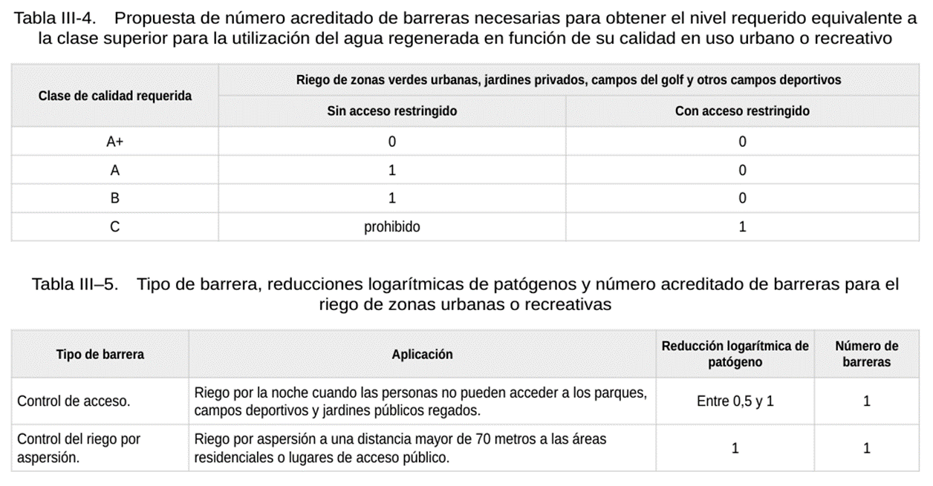

5.1.AgenteSalud
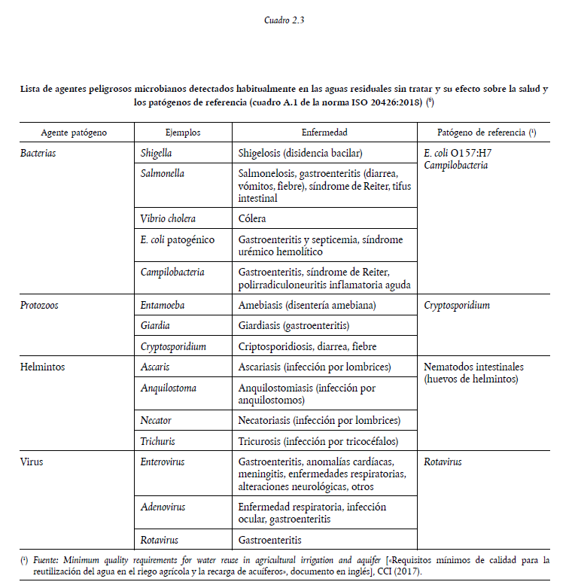
AGENTES PELIGROSOS. RIESGOS PARA LA SALUD
 |  |  |  |  |  |  | Si se dispone de analíticas
AGENTE PELIGROSO |  |  | ¿Incluir este agente peligroso? | Justificación de inclusión/exclusión como indicador de agente peligroso | Posibles efectos (Obligatorio rellenar si son distintas a las del cuadro 2.3 ) |  | Unidad de medida | Concentración en agua residual (o inferior a límite de cuantificación) | Fecha de la analítica | OBSERVACIONES
Grupo | Patógeno de referencia | Patógeno de referencia en caso de "Otros" | si/no | Ej. puede estar presente pero se utiliza como indicador "E.coli" | Descripción de efectos que el agente puede producir sobre las personas | Plazo en el que pueden generarse los efectos | Unidad de medida | Concentración en agua residual (o inferior a límite de cuantificación) | (dd/mm/aaaa) | (opcional)
Bacterias | E. coli
Helmintos | Nemátodos intestinales
Bacterias | Otros | Legionella spp.

5.2.AgenteAmb
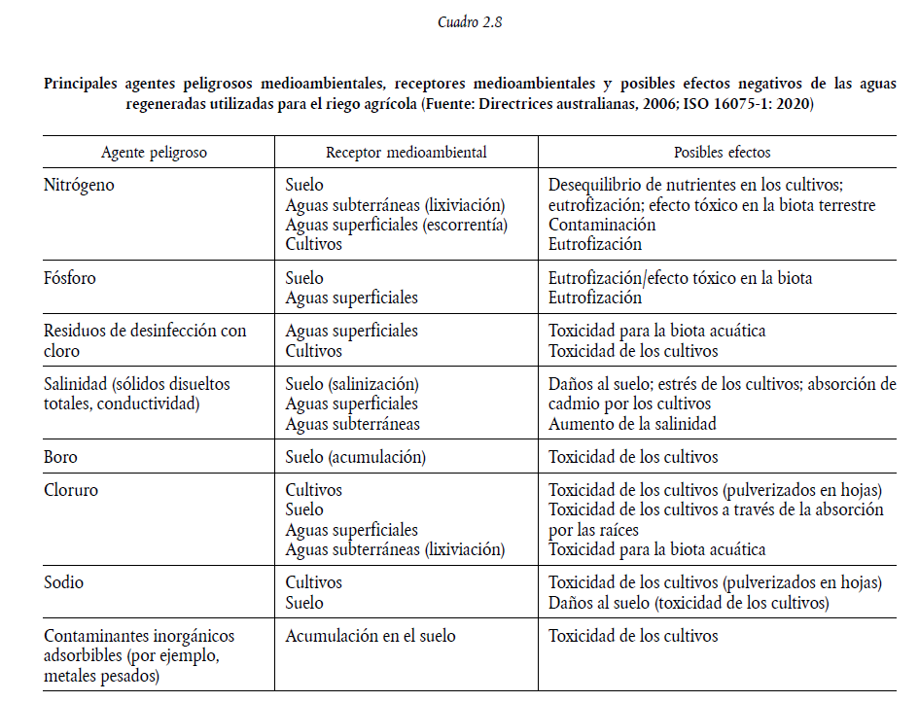
AGENTES PELIGROSOS. RIESGOS AMBIENTALES.
 |  |  |  |  |  | Si se dispone de analíticas
AGENTE PELIGROSO (cuadro 2.8 Directrices para apoyar la aplicación del Reglamento 2020/741) |  | ¿Incluir este agente peligroso? | Justificación de inclusión/exclusión como agente peligroso | Posibles efectos (Obligatorio rellenar si son distintas a las del cuadro 2.8 Directrices para apoyar la aplicación del Reglamento 2020/741) |  | Unidad de medida | Concentración en agua residual (o inferior a límite de cuantificación) | Fecha de la analítica | OBSERVACIONES
Nombre del parámetro | Nombre del parámetro (en caso de otros) | si/no | Ej. registro de analíticas acredita su ausencia, no existe retorno que pueda afectar a agua superficial, etc. | Efectos que el agente puede producir sobre el receptor medioambiental (suelo, cultivo, m.a. sup, m.a. subt) | Plazo en el que pueden generarse los efectos | Unidad de medida | Concentración en agua residual (o inferior a límite de cuantificación) | dd/mm/aaaa | (opcional)
Boro
Cloruros
Fósforo total
Nitrógeno total
Sodio
Otros contaminantes inorgánicos adsorbibles
Otros residuos de la desinfección del cloro
Otros

6.0.InstruccionesRiesgos
Matriz de tolerancia al riesgo según OMS (2016)
 |  |  |  |  |  |  | TABLAS PARA EVALUACIÓN SEMICUANTITATIVA DE LAS PROBABILIDADES DE LOS RIESGOS | TABLAS PARA LA EVALUACIÓN SEMICUANTITATIVA DE LA GRAVEDAD ASOCIADA A LOS RIESGOS
PROBABILIDAD (P) |  | GRAVEDAD (G)
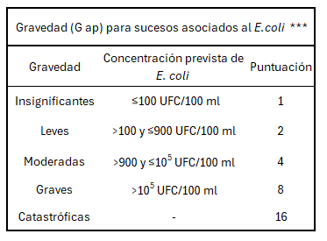
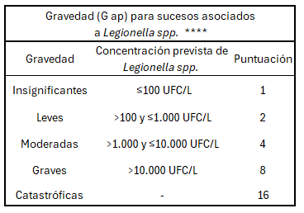
 |  | Insignificante | Leve | Moderada | Grave | Muy grave
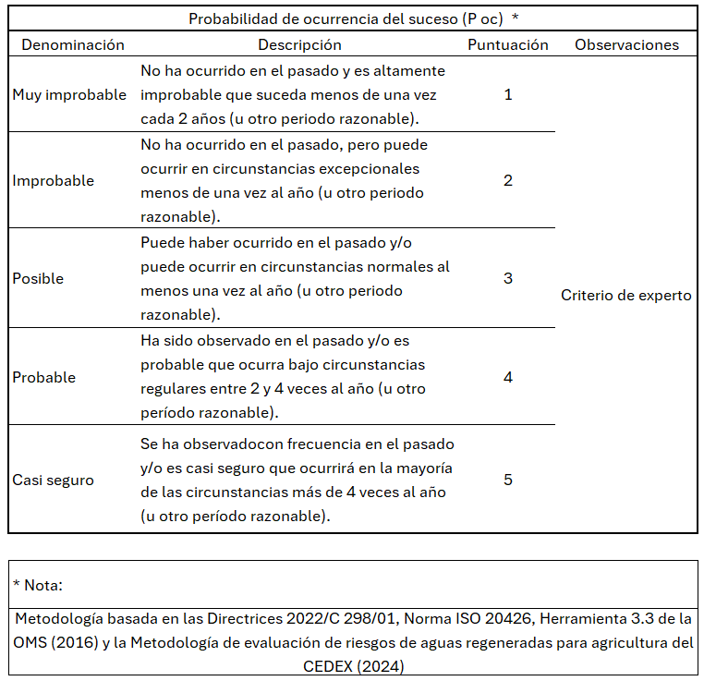
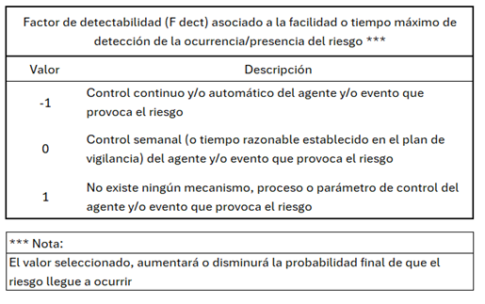
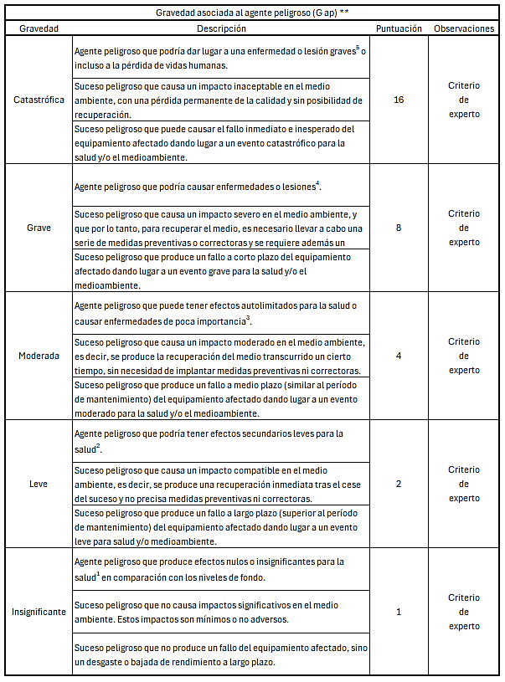
 |  | 1 | 2 | 4 | 8 | 16
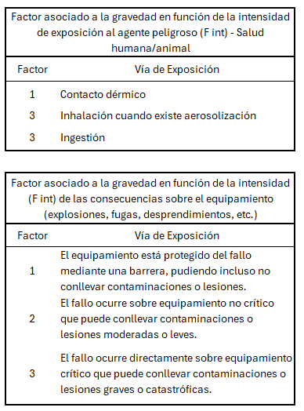
Muy improbable | 1 | 1 | 2 | 4 | 8 | 16
Improbable | 2 | 2 | 4 | 8 | 16 | 32
Posible | 3 | 3 | 6 | 12 | 24 | 48
Probable | 4 | 4 | 8 | 16 | 32 | 64
Casi seguro | 5 | 5 | 10 | 20 | 40 | 80

R | =PxG | ≤6 | 6-12 | 13-32 | >32
Nivel de riesgo |  | Bajo | Moderado | Alto | Muy alto

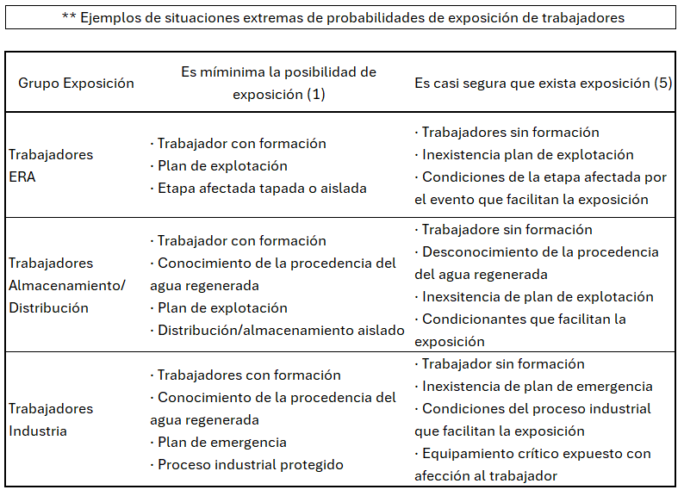

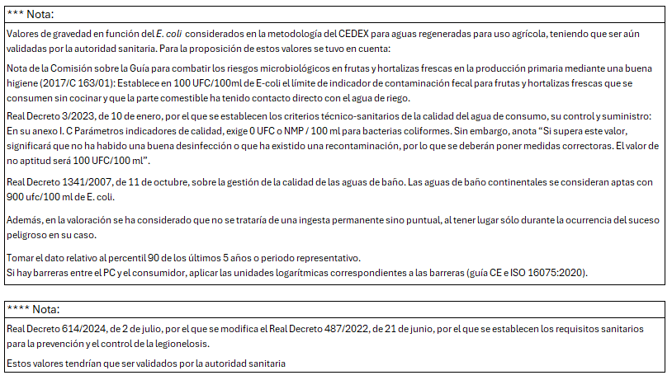

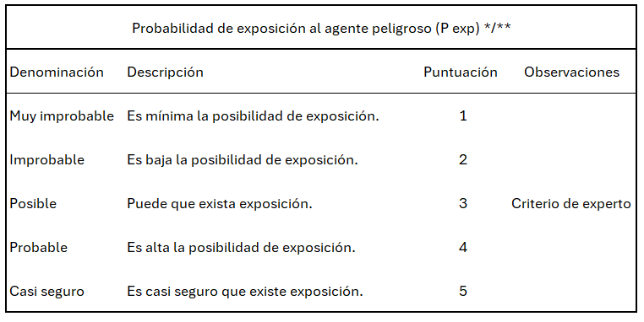

9.Control
NOTA: Sustituir los datos de las celdas amarillas por los datos reales del caso a tratar. Completar con tantos puntos de cada tipo como tenga el sistema.
PEAD.- Solo en caso de que la depuración y la regeneración se realicen en instalaciones diferentes o tengan distinto responsable
Pcum.- Se trata del punto donde el agua regenerada debe cumplir los requisitos de calidad y las frecuencias de muestreo establecidas en el anexo I (cuadros 2 y 3)
PEAR.- Puntos en los que una parte responsable entrega el agua a otra
PC ad.- Se trata de otros puntos en los que se realizan controles
(POI) PUNTOS DE INTERÉS

 |  |  | Frecuencia de muestreo |  |  |  |  |  | Observaciones
Denominación | Descripción | Descripción de su ubicación (ej. última arqueta dentro de la ERA; arqueta a la salida de la ERA…) | E.Coli | SS | Nemátodos intestinales | Bacteriófagos | DBO5 | Responsable | Campo opcional
PEAD-01 | 0 | 0 |  |  |  |  |  | 0
PCAR-01 | 0 | 0 |  |  |  |  |  | 0
PEAR-01 | 0 | 0 |  |  |  |  |  | 0

